カメラミッションコマンド受信
◆カメラミッションコマンド受信

 | 共通ファームから、カメラミッション「コマンド解析」処理を呼び出す
 | 地上から受信したコマンドのノード番号で判断して、カメラミッションの処理を呼び出す
共通ファーム （疑似マルチタスクプログラムフロー.pdf 参照）

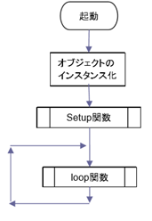
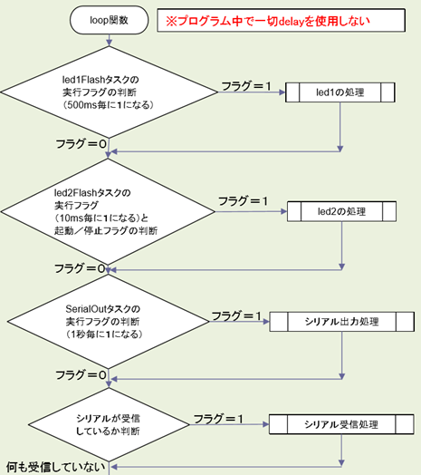

共通ファームに
カメラミッション処理として
赤枠部分を追加します。

 |  | フラグ構造体があり、
 |  | コマンド８Byte取得で、
 |  | ノード番号のデータを見てカメラミッションならフラグ設定
ノード番号が
カメラミッション
コマンド解析処理

 |  |  | l

コマンド解析
◆コマンド解析

 | 地球からのコマンドを解析/判断し、各種コマンド処理を呼び出す
 | 以下、「受信コマンド」は、カメラミッション内コマンドを表す

関数処理開始

受信コマンド ＝
画像撮影
Yes
画像撮影

No

受信コマンド ＝
画像削除
Yes
画像削除

No

受信コマンド ＝
サムネイル取得
Yes
サムネイル取得

No

受信コマンド ＝
画像パケット取得
Yes
画像パケット取得
 |  |  | 648ms

No

受信コマンド ＝
画像ステータス取得
Yes
画像ステータス取得

No

終了

 |  | 共通ファームのLoop関数に戻る

画像撮影
◆画像撮影

 | カメラ内の指定番号に画像を撮影する

関数処理開始

画像番号の取り出し

カメラ通信制御処理
 |  | 1ms

内臓EEPROMの画像ステータスを
「未解析」で書込み
 |  | ※画像ステータスについては、下記リンク参照
 |  | ステータス取得

終了

画像削除
◆画像削除

 | カメラ内から指定番号の画像を削除する

関数処理開始

画像番号の取り出し

カメラ通信制御処理
 |  | 1ms

内臓EEPROMの画像ステータスを
「未撮影」で書込み
 |  | ※画像ステータスについては、下記リンク参照
 |  | ステータス取得

終了

サムネイル取得
◆サムネイル取得

 | カメラ内から指定番号の画像サムネイルを地球に送信する

関数処理開始

要検討事項
サムネイル画像の取得には、カメラから10パケットの
取得が必要なため、占有時間が大幅に増加する。
10回に分割することにより、1サイクル当たりの占有時間は
約650msに短縮される見込み。
画像番号の取り出し

 |  | 6500ms(見込み)
カメラ通信制御処理

受信結果が成功
No

カメラのBusy等により取得できない時間が
100ms経過するとタイムアウトする

Yes

画像データ送信処理

終了

画像パケット取得
◆画像パケット取得

 | カメラ内から指定番号の画像データ（指定箇所のみ）を地球に送信する

関数処理開始

画像番号の取り出し
パケット番号の取り出し

カメラ通信制御処理
 |  | 647ms

受信結果が成功
No

カメラのBusy等により取得できない時間が
100ms経過するとタイムアウトする

Yes

画像データ送信処理

終了

ステータス取得
◆ステータス取得

 | 撮影画像内に地球があるかの解析結果を地球に送信する

関数処理開始
 |  | 画像ステータスは、256番までのカメラ内画像の状態を表すフラグである
 |  | 下記状態を表す
 |  | 0x00 | ：地球有 | …画像認識処理で地球が写っていると判断された
 |  | 0x01 | ：未撮影 | …撮影されていない画像番号
 |  | 0x02 | ：削除待ち | …地球が写っていないと判断された
画像ステータスの読み込み
 |  | 0x03 | ：未解析 | …撮影されている画像番号

要検討事項
画像1枚につき1byteのデータ読み込みを行うため、
256Byteのデータ取得が発生。
内臓EEPROMへの読み込みは1Byte単位のため、
256回アクセスが必要になり、占有時間を圧迫する。
ステータス情報の符号化

ステータス送信処理

終了

カメラ通信制御
◆カメラ通信制御

 | カメラへのコマンド送信/カメラからのデータ受信を行う

関数処理開始

受信結果が成功
になるまでループ

受信ステートの初期化
タイムアウトカウンタの初期化

テレメトリリクエスト送信
要検討事項
カメラ本体がBusy/Error(※)の場合、
テレメリクエストで状態を確認しながら、
通信可能となるまで、実行できない。
※カメラが下記いずれかの場合
１つ前のジョブ実行中、撮影済みエリアへの上書き撮影

受信ステートが完了
になるまでループ

タイムアウトカウンタが10以上
Yes

No

10msウェイト
タイムアウトカウンタ+1
受信結果をエラーにする

受信ステートの初期化
タイムアウトカウンタの初期化

上位からの要求コマンドを送信

受信ステートが完了
になるまでループ

タイムアウトカウンタが10以上
Yes

No

10msウェイト
タイムアウトカウンタ+1
受信結果をエラーにする

終了

カメラ割り込み
◆カメラ割り込み

 | カメラからのデータ受信を行い、受信状況を通知する

関数処理開始

1Byteの受信データ取得

タイムアウトカウンタの初期化

受信データの保存

受信データの整合性判定
異常値

正常値
 |  | 1ms未満見込み)

受信ステート更新
受信ステートを完了にする
受信結果をエラーにする

受信ステートが完了
No

Yes

受信結果を成功にする

終了

画像データ送信
◆画像データ送信

 | 画像データを地球に送信する
要検討事項
占有時間短縮のためタスクを切り分ける予定
関数処理開始

送信要求バッファが
空になるまでループ
 |  | 2048Byte+ヘッダ情報のデータ送信

送信要求バッファから
32Byte分のデータを取り出し

パケットの作成

パケットの送信

終了

ステータス送信
◆ステータス送信

 | ステータス情報（撮影画像の解析結果）を地球に送信する
 | ※画像ステータスについては、下記リンク参照
 | ステータス取得

関数処理開始

送信要求バッファが
空になるまでループ

送信要求バッファから
64Byte分のデータを取り出し

パケットの作成

パケットの送信

終了

